WI FORMATE
ONKAR ENGINE & GENERATOR (P) LIMITED

प्रोडक्ट नाम | वॉटर हीटर अमिका | Work Instruction |  |  |  | हस्ताक्षर | सुपरवाइज़र | इंजीनियर | मैनेजर
डॉक्यूमेंट नंबर | OM/WI/08
इफेक्टिव डेट | 24.10.18
कार्य निर्देश
रेविजन नंबर | 1
ऑपरेशन नंबर
कार्य का नाम : एमएस टैक पॉलिमर कोटिंग |  |  |  |  | विभाग :कोटिंग
व्यवस्थित दृष्टिकोण |  |  | नं. | कार्य प्रणालि | नं. | 5S |  | सेफ्टी इंस्ट्रक्शन
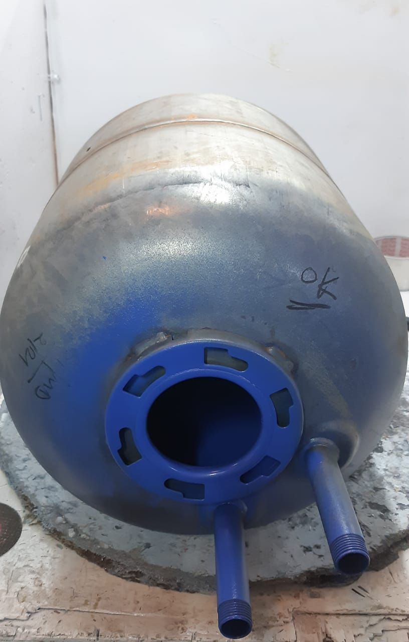 |  |  | 1 | सर्वप्रथम अपने आस पास के कार्य स्थल और सभी मशीनो को साफ़ करे। | 1 | कार्यस्थल साफ सुथरा रखें। |  | USE | NOT USE
 |  |  | 2 | कार्य शुरू करने से पहले सुनिश्चित करे की मस टैंक में पीटी सही तरीके से हुआ है की नहीं । | 2 | कार्यस्थल पर आवश्यक सामान ही रखें।
 |  |  | 3 | प्रीहीटिंग ओवन में 250 -300 डिग्री टेम्प्रेचर होना चाहिए | 3 | टूल, गेज आदि को निर्धारित स्थान पर रखें।
 |  |  | 4 | मस टैंक सही से क्लैंप हुआ है की नहीं और कोटिंग गन प्रॉपर काम केर रहा है की नहीं,बैकिंग ओवन का टेम्परेचर 200 डिग्री हो जिससे की टैंक सही तरीके से पका हो I | 4 | टूल, गेज आदि सामान को गैंगवे पर ना रखें।
 |  |  | 5 | शुरू के 2 पीस क्वालिटी इंस्पेक्टर से चेक करा कर काम शुरू करे। | 5
प्रमुख नियत्रण बातें |  |  |  | पार्ट्स | नं. | इकुएपमेंट / जिग / फिक्सचर / मशीन
Contents/ Spec. | Frequencey | Contents/ Spec. | Frequencey
कोटिंग टुटा न हो I | 100% | कोटिंग का सरफेस फिनिशिंग स्मूथ होनी चाहिए I | 100% | 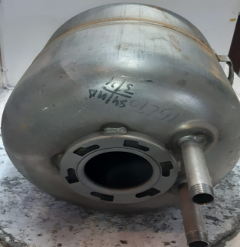 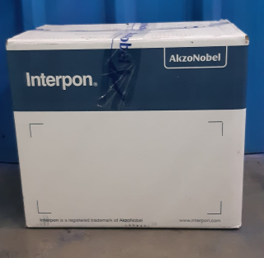 | 1 | 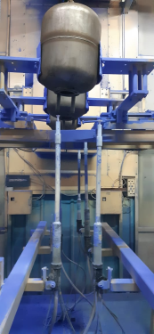 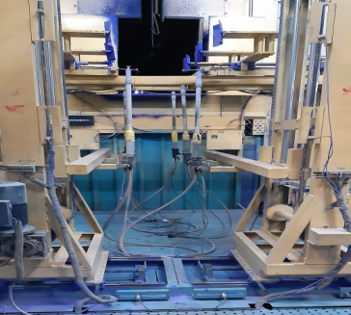
टैंक में पिन होल नहीं होना चाहिए I | 100% |  |  |  | 2
Note :-(1)- समझ न आने या किसी भी परेशानी में सुपरवाइजर से संपर्क करें।
(२)- रिवर्क करने के लिए सुपरवाइजर से निर्देश लें।
हमारी प्राथमिकता - सुरक्षा , गुणवत्ता व उत्पादतकता

